Mavic_Pro
ΧΑΡΤΟΓΡΑΦΙΚΗ ΚΛΙΜΑΚΑ ΚΑΙ ΧΑΡΑΚΤΗΡΙΣΤΙΚΑ ΕΙΚΟΝΩΝ ΑΠΟ ΣμηΕΑ

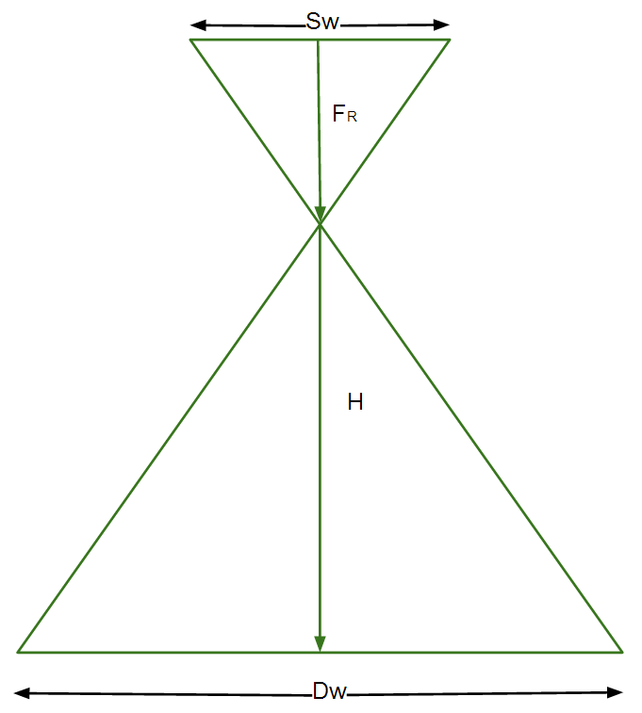
 |  |  | Ύψος πτήσης |  | Αποδεκτό σφάλμα (cm) για αναλογικό χάρτη
 | Ορίστε την Χαρτογραφική κλίμακα 1: | 100 | 54.7 | fr*spatial resolution/ sensor size (μικρά)*10 | 2.5
 |  |  |  |  | Πόσο πρέπει να είναι το GSD (cm)
 |  | Χαρτογραφική κλίμακα |  |  | 1.3
 | Ορίστε το Ύψος πτήσης | 100 | 54.7

 | Χαρακτηριστικά Εικόνας
 |  |  |  |  | Χαρτογραφική κλίμακα που μπορείς να φτάσεις
 | Διακριτική ικανότητα φωτογραφίας / Ground Sampling Distance (GSD) | 0.56 | 1.25 |  | 150

 | Πλάτος φωτογραφίας / image width (DW) | 31 | 68

 | Ύψος φωτογραφίας / image height (DH) | 20 | 46

 | Γεωγραφική έκταση ανά εικόνα (m2) | 620 | 3117

 |  |  | Ταχύτητα πτήσης (klm/h)
 | Ορίστε ποσοστό(%) εμπρόσθιας αλληλεπικάλυψη | 80 | 16
 |  |  | Απόσταση μεταξύ των γραμμών (m)
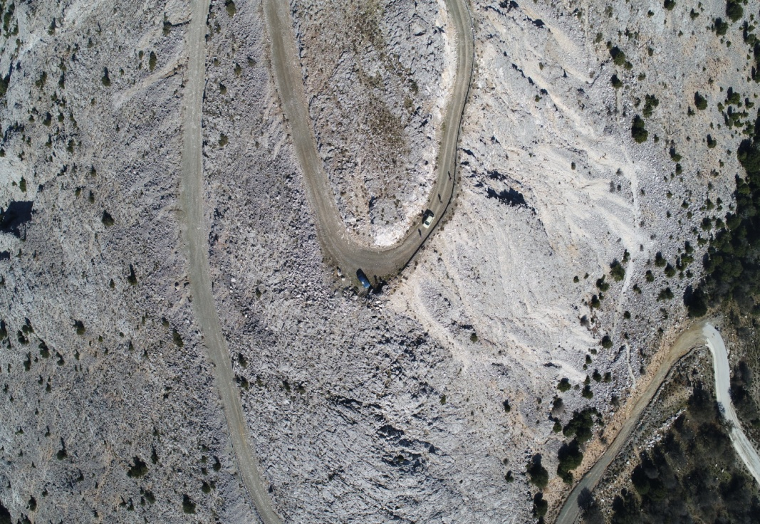
 | Ορίστε ποσοστό(%) πλευρικής αλληλεπικάλυψη | 70 | 21

 | Υπολογισμός

 | Sw | 13.20 | 13,2x8.8 | = the sensor width of the camera (millimeters)
 | FR | 10.56 | 24.40 | = the focal length of the camera (millimeters)
 | FR meters | 0.011 | 0.0244 | = the focal length of the camera (meters)
 | H | 24.40 | 54.70 | = the flight height (meters)
 | imW | 5472.00 |  | = the image width (pixels)
 | imH | 3648.00 |  | = the image height (pixels)
 | GSD | 0.56 | 1.25 | = Ground Sampling Distance (centimeters/pixel) / Διακριτική ικανότητα φωτογραφίας
 | Dw | 30.50 | 68.38 | = width of single image footprint on the ground (meters)
 | DH | 20.33 | 45.58 | = height of single image footprint on the ground (meters)
 | Photo Area | 620.17 | 3116.76 | AREA OF AN IMAGE (SQUARE METERS)
 | CARTOGRAPHIC SCALE | 100.00 | 224.18
 |  |  | 160000.00
 | Geographical Area | 3000.00
 | Number of photos | 147.54 | 0.96

 | Flight Speed | 15.00 | km/h
 | Photo time interval | 2.00 | seconds
 | Distance between photos | 8.33 | meters
 | Overlap Front | 81.72 | %

 | Overlap Front | 80.00 | %
 | Distance between photos | 9.12 | meters
 | Photo time interval | 2.00 | seconds
 | Flight Speed | 16.41 | km/h

Φύλλο2
0.125 | 9.9431818182 | 4.5833333333 | 13.020833333 | 9.375
0.25 | 19.886363636 | 9.1666666667 | 26.041666667 | 18.75
0.625 | 49.715909091 | 22.916666667 | 65.104166667 | 46.875
1.25 | 99.431818182 | 45.833333333 | 130.20833333 | 93.75
2.5 | 198.86363636 | 91.666666667 | 260.41666667 | 187.5
3.75 | 298.29545455 | 137.5 | 390.625 | 281.25
5 | 397.72727273 | 183.33333333 | 520.83333333 | 375
6.25 | 497.15909091 | 229.16666667 | 651.04166667 | 468.75
7.5 | 596.59090909 | 275 | 781.25 | 562.5
8.75 | 696.02272727 | 320.83333333 | 911.45833333 | 656.25
10 | 795.45454545 | 366.66666667 | 1041.6666667 | 750
11.25 | 894.88636364 | 412.5 | 1171.875 | 843.75
12.5 | 994.31818182 | 458.33333333 | 1302.0833333 | 937.5
 |  | P1 |  |  |  |  | 35
cartographic scale | spatial resolution | FlightHeight | Phantom 4 pro | Olympus | Zenmuse |  | 4.4 | 1.26 | 10.022727273
10 | 0.13 | 9.94 | 4.58 | 13.02 | 9.38
20 | 0.25 | 19.89 | 9.17 | 26.04 | 18.75
50 | 0.63 | 49.72 | 22.92 | 65.10 | 46.88
10 | 9.9431818182 | 4.5833333333 | 13.020833333 | 9.375
20 | 19.886363636 | 9.1666666667 | 26.041666667 | 18.75
50 | 49.715909091 | 22.916666667 | 65.104166667 | 46.875
100 | 99.431818182 | 45.833333333 | 130.20833333 | 93.75
200 | 198.86363636 | 91.666666667 | 260.41666667 | 187.5
300 | 298.29545455 | 137.5 | 390.625 | 281.25
400 | 397.72727273 | 183.33333333 | 520.83333333 | 375
500 | 497.15909091 | 229.16666667 | 651.04166667 | 468.75
600 | 596.59090909 | 275 | 781.25 | 562.5
700 | 696.02272727 | 320.83333333 | 911.45833333 | 656.25
800 | 795.45454545 | 366.66666667 | 1041.6666667 | 750
900 | 894.88636364 | 412.5 | 1171.875 | 843.75
1000 | 994.31818182 | 458.33333333 | 1302.0833333 | 937.5
100 | 1.25 | 99.43 | 45.83 | 130.21 | 93.75 | 13
200 | 2.50 | 198.86 | 91.67 | 260.42 | 187.50 | 5472
300 | 3.75 | 298.30 | 137.50 | 390.63 | 281.25 | 0.0023757309942
400 | 5.00 | 397.73 | 183.33 | 520.83 | 375.00
500 | 6.25 | 497.16 | 229.17 | 651.04 | 468.75
600 | 7.50 | 596.59 | 275.00 | 781.25 | 562.50
700 | 8.75 | 696.02 | 320.83 | 911.46 | 656.25
800 | 10.00 | 795.45 | 366.67 | 1041.67 | 750.00
900 | 11.25 | 894.89 | 412.50 | 1171.88 | 843.75
1000 | 12.50 | 994.32 | 458.33 | 1302.08 | 937.50

